문의 및 요청
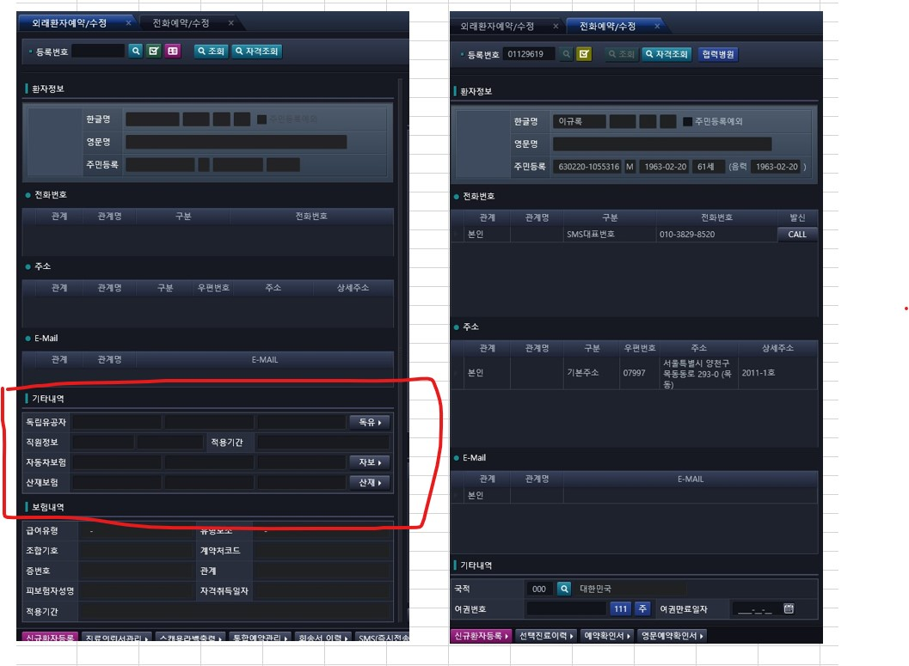
▶차세대관련 문의 및 요청 ◀

●아기등록시에 보호자 등록 팝업이나 입력 확인표시요청 | 지금 못함 패스
기존 EMR화면 참고하시도록 캡쳐함
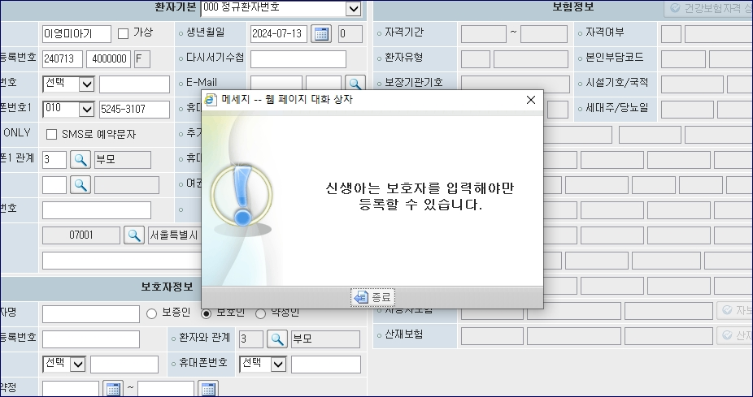
 | ASIS : 보험자격을 보호자껄로 적용
 | TOBE : 따로 등록해야함

 | 환자명에 아기가 붙어있으면 신생아로 간주



●환자검사진행조회 : 오더기간을 6개월 자동세팅으로 요청드림
기존 EMR과 같은형식으로 되길 요청하심


●SMS관련 요청사항 | sms재전송 버튼을 해당 기능으로 다시 만들자
기존 EMR에서 SMS전송을 눌러서 보낼때 세팅되는 화면
순번대로 1-2-3 순서대로해서 문자재전송이 되는부분(휴1외에도 다른번호로 요청시 3번에서 전화번호만 수정하고 전송누르면 끝)
(정신건강의학과, 산부인과는 문자발송시 진료과 이름을 빼고 보내기때문에 문자재전송에서 보이지않기에 문자전송에서 보낼때 일일이 작성해서 보내야하는게 불편함)

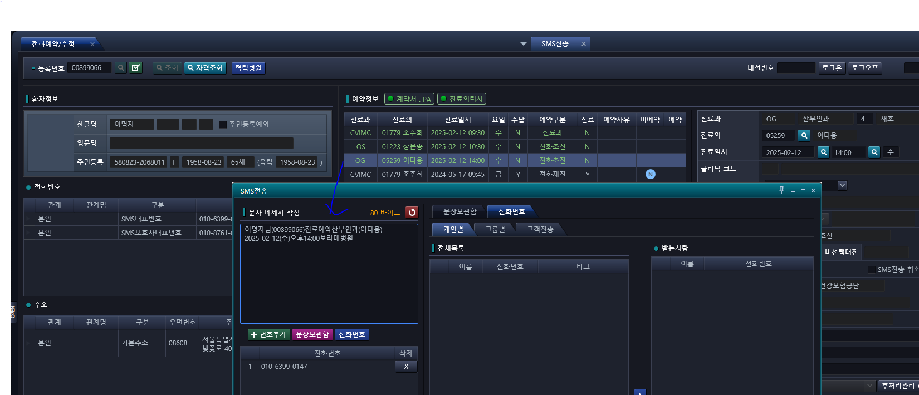
▶요청사항 : 기존EMR처럼 예약정보에서 스케줄을 하나누르고 문자발송을 눌렀을때 문자발송화면에 문자메세지작성칸에 자동으로 스케줄에대한 내용이
세팅이 되도록 요청
차세대화면에 EMR형식처럼 되도록 진료스케줄 클릭해서 SMS전송 눌렀을대 저렇게 내용이 세팅되는부분을 설명드리고자 작성해서 캡쳐함
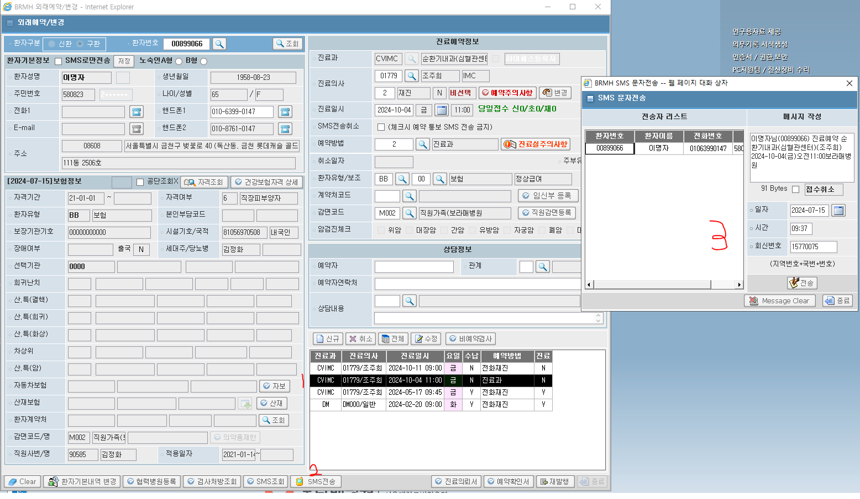

●진단검사도움말 -> 진단검사안내조회
진단검사안내조회를 저희 예약/수정창 바에 변경요청
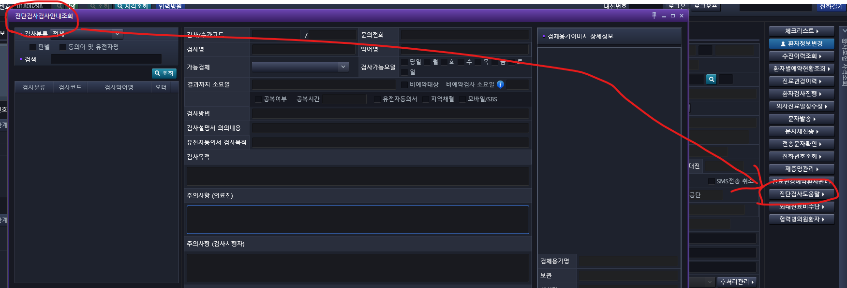

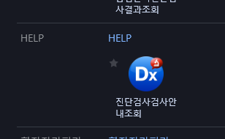

전화예약/수정
 | 외래환자예약/수정 화면 처럼 보이게 + 발신버튼은 남아있어야 함

